起重机总类
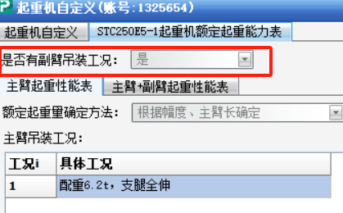
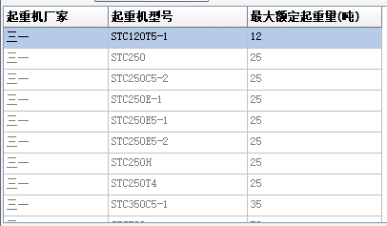
起重机厂家 | 起重机型号 | 最大额定起重量（t） | 起重机总重（t） | 支腿纵向距离L(m) | 支腿横向距离B(m) | 是否录入额定起重量表 | 主臂铰链中心距地面距离h(m) | 主臂铰链中心距回转中心距离s1(m) | 轴距及荷载 |  |  |  | 是否有副臂吊装工况
 |  |  |  |  |  |  |  |  | 轴数 | 第i排车轮 | 轴距(mm) | 荷载(t)
 |  |  |  |  |  |  |  |  |  | 1 | 0 | 6.9
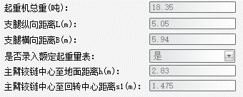
 |  |  |  |  |  |  |  |  |  | 2 | 4850 | 11.45
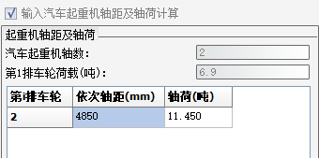

 |  |  |  |  |  |  |  |  | 第i排车轮荷载（t） | 轴距（mm） | 轴荷（t）
 |  |  |  |  |  |  |  |  | 1 | 0 | 6.9
 |  |  |  |  |  |  |  |  | 2 | 4850 | 11.45

起重机型号（主键） | 起重机厂家 | 最大额定起重量（t） | 起重机总重（t） | 支腿纵向距离L(m) | 支腿横向距离B(m) | 是否录入额定起重量表 | 主臂铰链中心至地面距离h(m) | 主臂铰链中心至回转中心距离s1(m) | 起重机轴距及荷载
STC120T5-1 (24款) | 三一 | 12t | 19.2 | 5.15 | 6.2 | 是 | 2.83 | 1.475 | 汽车起重机轴数 | 第i排车轮荷载（t） | 轴距（mm） | 轴荷（t）
 |  |  |  |  |  |  |  |  | 2 | 1 | 0 | 6.9
 |  |  |  |  |  |  |  |  |  | 2 | 4850 | 11.45

主臂起重性能表
具体工况
配重1.2t，支腿全伸 |  | 主臂（m） | 9.6 | 15.08 | 20.56 | 26.04 | 31.52 | 37
 | 幅度（m）

